Oyapock


BOLETIM HIDROLÓGICO DIÁRIO DA BACIA TRANSFRONTEIRIÇA DO RIO OIAPOQUE

 |  |  | DE | 2025-10-09 | A | 2025-10-15

 | Vazão (média diária) em m3 / s ; Altura de agua (média diária) em m

Data | Estação
 | Alikoto |  | Saut Chien |  | Camopi (Camp Mokata) |  | Estirao do Cricou |  | Saut Maripa
 | m3/s* | m** | m3/s* | m** | m3/s* | m** | m3/s | m | m3/s* | m**
2025-10-15 |  |  |  |  |  |  | 252.35 | 3.69
2025-10-14 |  |  |  | 1.95 |  | 1.63 | 267.46 | 3.74 |  | 2.46
2025-10-13 | 95.94 | 2 | 55.91 | 1.99 | 170.89 | 1.66 | 281.98 | 3.79 | 307.05 | 2.47
2025-10-12 | 100.25 | 2.02 | 60.17 | 2.01 | 177.46 | 1.69 | 279.93 | 3.78 | 302.52 | 2.47
2025-10-11 | 94.88 | 1.99 | 55.27 | 1.98 | 161.89 | 1.64 | 273.86 | 3.76 | 297.63 | 2.45
2025-10-10 | 87.28 | 1.95 | 51.4 | 1.96 | 150.94 | 1.6 | 270.38 | 3.75 | 295.11 | 2.45
2025-10-09 | 89.94 | 1.97 | 50.89 | 1.96 | 158.03 | 1.62 | 270.98 | 3.75 | 296.68 | 2.45

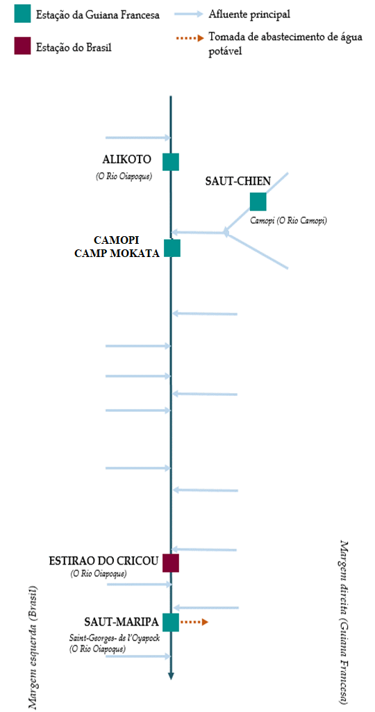
 | Vazão | Altura da água
4/25/2024
4/24/2024 | 777.28 | 3.16
4/23/2024 | 728.99 | 3.1
4/22/2024 | 741.29 | 3.12
4/21/2024 | 749.88 | 3.13
4/20/2024 | 789.89 | 3.18
4/19/2024 | 756 | 3.14

 | Vazão | Altura da água
4/25/2024
4/24/2024 | 235.67 | 2.79
4/23/2024 | 241.61 | 2.83
4/22/2024 | 253.15 | 2.91
4/21/2024 | 280.78 | 3.12
4/20/2024 | 286.07 | 3.16
4/19/2024 | 239.17 | 2.82

 | Vazão | Altura de agua
4/25/2024
4/24/2024 | 982.76 | 2.23
4/23/2024 | 950.8 | 2.18
4/22/2024 | 982.78 | 2.23
4/21/2024 | 1009.12 | 2.27
4/20/2024 | 1041.83 | 2.31
4/19/2024 | 942.11 | 2.16

 | Vazão | Altura da água
4/25/2024
4/24/2024 | 1383.93
4/23/2024 | 1471.02 | 3.93
4/22/2024 | 1533.38 | 3.98
4/21/2024 | 1485.37 | 3.95
4/20/2024 | 1409.38 | 3.88
4/19/2024 | 1178.19 | 3.66

Fonte de dados:
Guiana Francesa : Banque HYDRO gerenciada pelo SCHAPI no âmbito do SIE da França (dados corrigidos) http://www.hydro.eaufrance.fr/
*Fluxo volumétrico médio diário transmitido via Hubeau (https://hubeau.eaufrance.fr/) a partir da base hydro (http://www.hydro.eaufrance.fr/)
**Média diária do nível instantâneo de água (dias com horários UTC) difundida via Hubeau (https://hubeau.eaufrance.fr/) a partir da base hydro (http://www.hydro.eaufrance.fr/)
Brazil: Base de dados HYDROWEB da Agencia Nacional de Aguas e Saneamento Basico (ANA) no quadro do SNIRH do Brasil
http://www.snirh.gov.br/hidroweb/apresentacao
Para qualquer solicitação ou comentário, por favor entre em contato com:
staff-bioplateaux@oieau.fr

